Worksheet
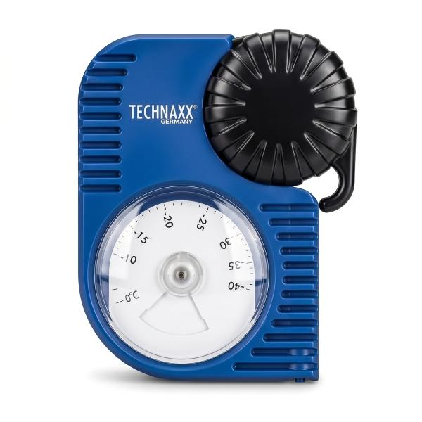
Technaxx KFZ Frostschutzprüfer TX-415

Artikelnummer | 5507 |  | VE | 48
EAN | 4262579320323 |  | Stück pro Palette | 576
Zollnummer | 90258080 |  | Lagen Pro Palette | 6

Abmessungen - Artikel
Länge(cm) | Breite(cm) | Höhe(cm) | Gewicht(g)
13.5 | 10.7 | 4.1 | 130

Abmessungen - Artikelverpackung
Länge(cm) | Breite(cm) | Höhe(cm) | Leergewicht(g) | Gewicht(g) Artikel+Verpackung
19.4 | 10.9 | 4.4 | 0 | 0

Abmessungen - VE Karton (Masterkarton)
Länge(cm) | Breite(cm) | Höhe(cm) | Gewicht(g)
46.5 | 43.5 | 29.5 | 10500

Verpackung - Bestandteile
Rest Zubehör (g) | Papier/Pappe (g) | Styropor (g) | Kunstst. Hohlkörper(g) | Kunstst. Folien(g) | Materialverbunde (g)
0 | 0 | 0 | 0 | 0 | 0

Weiterführende Informationen
Technaxx Reseller Portal

